Chi tiết địa chất
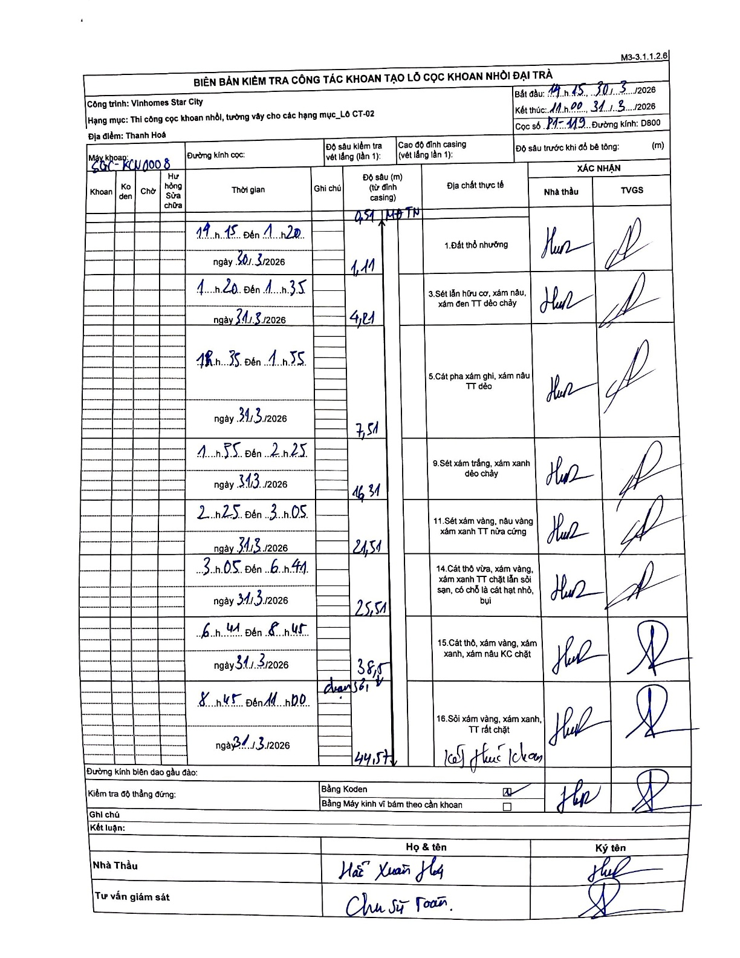
Dự án | Star City Thanh Hóa
Hạng mục | Thi công cọc khoan nhồi, tường vây cho các hạng mục_Lô CT-02
Tên bộ phận | Vinhomes Star City
Số hiệu cọc | P1-119
Tên Máy khoan | SGC-KCN0008
Đường kính | D800
Bắt đầu thi công | 14:15 30/03/2026
Kết thúc thi công | 11:00 31/03/2026

Địa chất TT | Đường kính | Mô tả lớp thiết kế | Từ (h) | Đến (h) | Cao độ từ | Cao độ đến | T.Gian (h) | Dài (m) | V (m/h) | Ghi chú
1.Đất thổ nhưỡng | D800 | Đất thổ nhưỡng | 14:15 30/03/2026 | 14:20 30/03/2026 | -0.71 | -1.11 | 0.08 | 0.4 | 4.8 | MDTN
2 | D800 | Sét lẫn hữu cơ, xám nâu, xám đen TT dẻo chảy | 14:20 30/03/2026 | 14:35 31/03/2026 | -1.11 | -4.21 | 0.25 | 3.1 | 12.4
3 | D800 | Cát pha xám ghi, xám nâu TT dẻo | 14:35 31/03/2026 | 14:55 31/03/2026 | -4.21 | -7.51 | 0.33 | 3.3 | 9.9
4 | D800 | Sét xám trắng, xám xanh dẻo chảy | 14:55 31/03/2026 | 02:25 31/03/2026 | -7.51 | -16.31 | 11.5 | 8.8 | 0.77
5 | D800 | Sét xám vàng, nâu vàng xám xanh TT nửa cứng | 02:25 31/03/2026 | 03:05 31/03/2026 | -16.31 | -24.51 | 0.67 | 8.2 | 12.3
6 | D800 | Cát thô vừa, xám vàng, xám xanh TT chặt lẫn sỏi sạn, có chỗ là cát hạt nhỏ, bụi | 03:05 31/03/2026 | 06:41 31/03/2026 | -24.51 | -25.51 | 3.6 | 1 | 0.28
7 | D800 | Cát thô, xám vàng, xám xanh, xám nâu KC chặt | 06:41 31/03/2026 | 08:45 31/03/2026 | -25.51 | -38.5 | 2.07 | 12.99 | 6.29
8 | D800 | Sỏi xám vàng, xám xanh, TT rất chặt | 08:45 31/03/2026 | 11:00 31/03/2026 | -38.5 | -44.57 | 2.25 | 6.07 | 2.7 | đoạn sỏi, kết thúc khoan

ẢNH BIÊN BẢN GỐC

